상품제안서
뉴 워터북 500ml | 상품코드: F17637

 |  |  |  |  |  |  | 02-412-0044 | www.easy1.co.kr
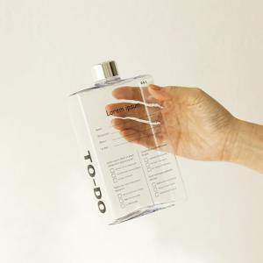 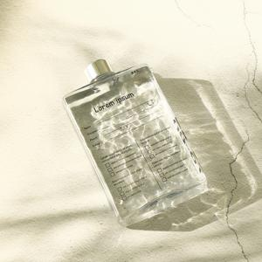 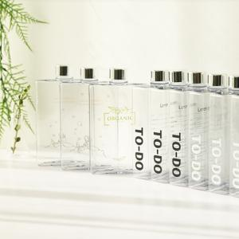

【상세/제작정보】 | 모던한 사각보틀 뉴워터북에 나만의 디자인

【인쇄/포장옵션】 | 실크, 풀칼라 / 포장지포장

【공급단가】 | 수량 | 200~ | 500~ | 1,000~ | 3,000~ | 5,000~
*VAT별도 | 단가 | 2,700원 | 2,580원 | 2,520원 | 2,490원 | 2,470원

【상품 URL】 | https://easy1.co.kr:443/src/goods_detail.php?gdno=17637

